Informacje ogólne
Zestaw globalnych wskaźników monitorujących SDGs w Polsce

 | 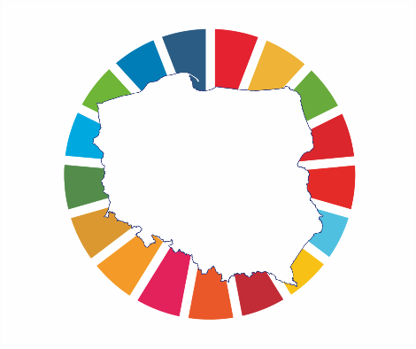

Aleja Niepodległości 208
00-925 Warszawa
e-mail: Agenda2030@stat.gov.pl

